Presentazione
ACCORDO QUADRO REGIONALE - OPERATIVITA' A BREVE

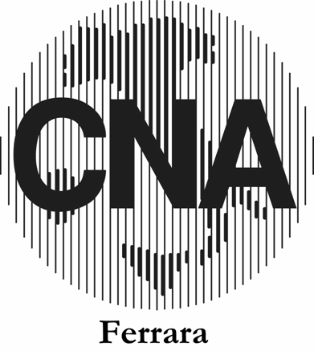
 | Servizio Credito

 | Sommario
 | La convenzione
 | Banche aderenti

